Planilha1
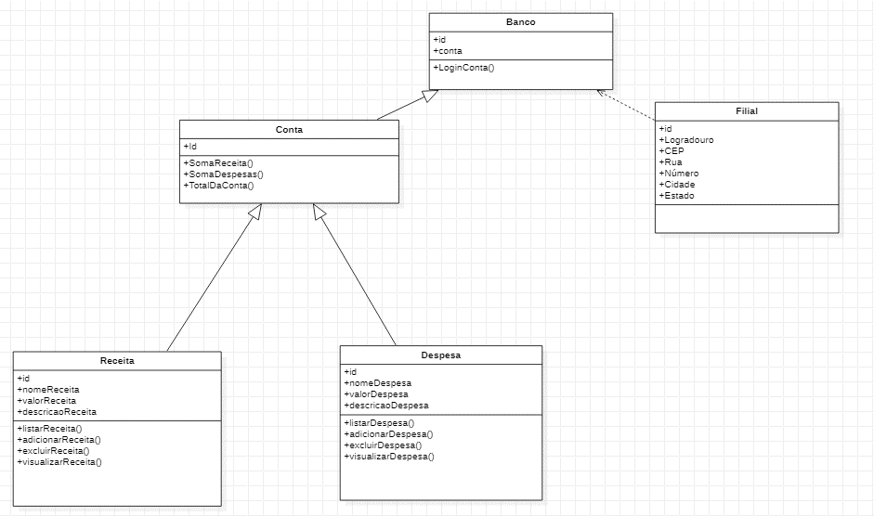
 | FI | FIT | FIT2 | FIT3 | FIT4 | FIT 5
Banco | 2 | 0
Conta | 2 | 2 | 0
Filial | 0 | 1 | 1 | 1 | 1 | 0
Despesa | 0 | 1 | 1 | 0
 | 0 | 1 | 1 | 0 | 0

Ordem
1 | Banco
2 | Conta
3 | Despesa
4 | Receita
5 | Filial

